Casos y ejecuciones
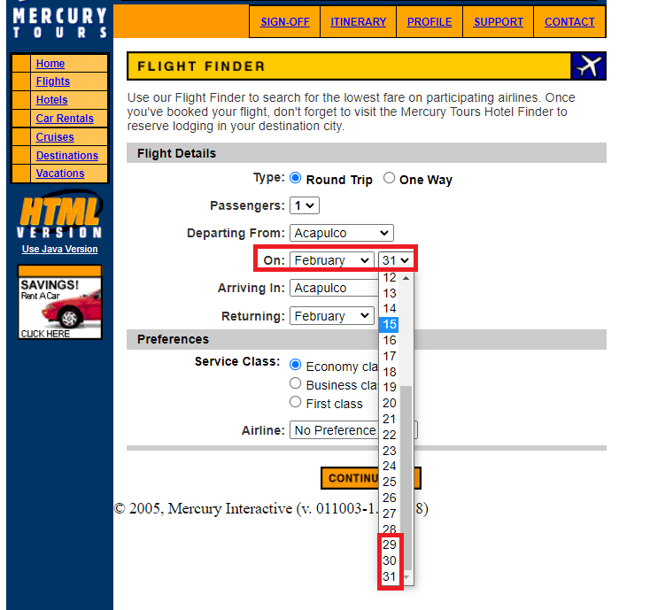
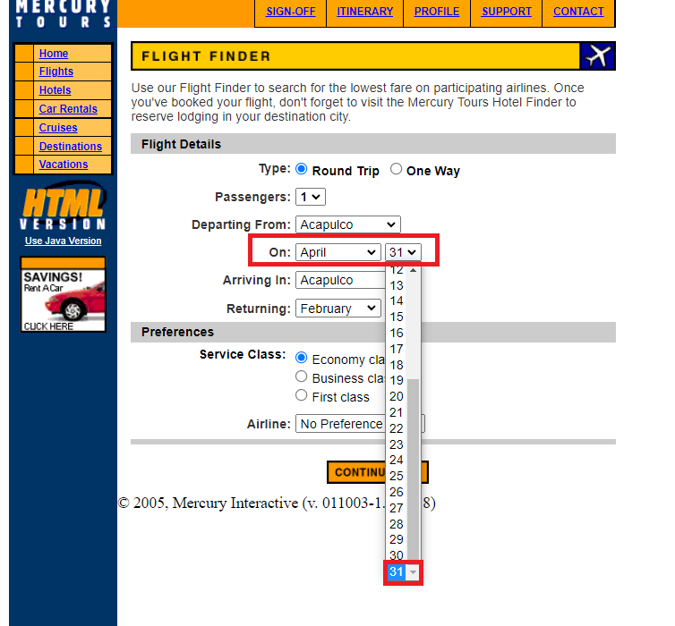
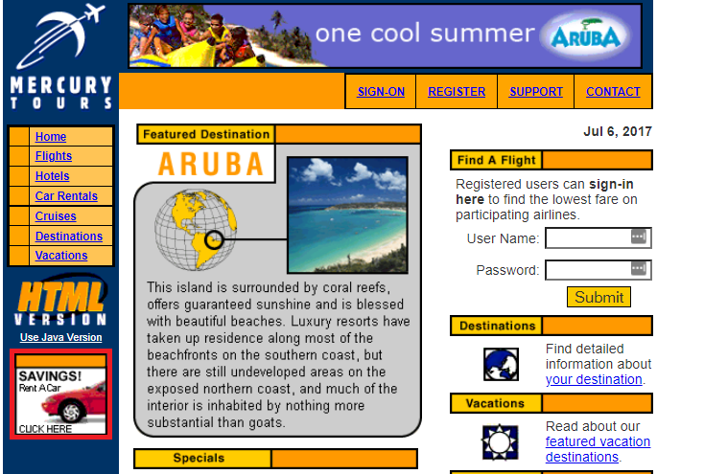
Id | Tipo | Nombre | Objetivo | Precondiciones | Datos de entrada | Nro | Paso | Resultado esperado | Resultado Obtenido | Prioridad | Estado del CP | Evidencia
CP-01 | Positivo | Error de ingreso en publicidad "Rent a Car" | Validar que la funcionalidad de ingreso a la sección de "Rent a Car". | N/A | N/A | 1 | Ingresar a https://demo.guru99.com/test/newtours/index.php | Al hacer click sobre la imagen, se debería ingresar a la sección de "Rent a Car". | Al hacer click sobre la imagen, no se genera la derivación a la sección de "Rent a Car". | Media | Fallo | CP-01 | CP-01 | CP-02
 |  |  |  |  |  | 2 | Visualizar la publicidad de "Rent a Car" del lado izquierdo inferior.
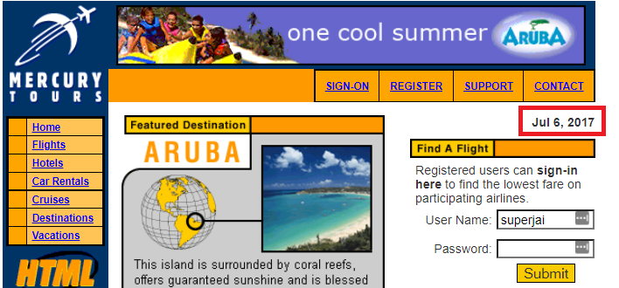
 |  |  |  |  |  | 3 | Hacer click en el baner de publicidad "Rent a Car" para ingresar en la sección mencionada
 |  |  |  |  |  |  | Visualizar que no ocurre nada

CP-02 | Positivo | Fecha Actualizada al ingresa a la página web. | Al ingresar a la web debe figurar siempre la fecha actualizada en la parte superior. | N/A | N/A | 1 | Ingresar a https://demo.guru99.com/test/newtours/index.php | Al ingresar a la web debe figurar la fecha actualizada. | La fecha que se visualiza (Jul 06, 2017) se encuentra desactualizada. | Media | Fallo | CP-02
 |  |  |  |  |  | 2 | Visualizar la publicidad de "Rent a Car" del lado izquierdo inferior.
 |  |  |  |  |  | 3 | Visualizar que no se actualiza con el ingreso a la web.

CP-03 | Positivo | Error en el menú superior luego de haber iniciado sesión, botón "Registro". | Confirmar que las opciones del menú superior, una vez iniciada la sesión sean las correctas para el ambiente de producción. | Se debe contar con Usuario y Contraseña para el logueo. | Usuario: superjai / Contraseña: tango200 | 1 | Ingresar a https://demo.guru99.com/test/newtours/index.php | Una vez iniciada la sesión no debería figurar más en el menú superior la opción de "Register" | Después de haber iniciado la sesión, sigue figurando la opción "Register" | Alta | Fallo | CP-03
 |  |  |  |  |  | 2 | Iniciar sesión ingresando los siguientes datos: Usuario: superjai / Contraseña: tango200
 |  |  |  |  |  | 3 | Visualizar que el logueo haya sido satisfactorio
 |  |  |  |  |  | 4 | Visualizar que sigue figurando en el menú superior la opción "Register"

CP-04 | Positivo | Deslogueo automático el usar cualquier botón del menú | Una vez iniciada la sesión no debería desloguearse hasta que lo solicite el usuario. | Se debe contar con Usuario y Contraseña para el logueo. | Usuario: superjai / Contraseña: tango200 | 1 | Ingresar a https://demo.guru99.com/test/newtours/index.php | Una vez iniciada la sesión no debería desloguearse hasta que el usuario presione la opción "Sing-Off" | Una vez iniciada la sesión, al hacer click en cualquiera de las opciones del menú superior (Register, Support o Contact) se desloguea el inicio de sesión. | Alta | Bloqueado | CP-04-A / CP-04-B
 |  |  |  |  |  | 2 | Iniciar sesión ingresando los siguientes datos: Usuario: superjai / Contraseña: tango200
 |  |  |  |  |  | 3 | Visualizar que el logueo haya sido satisfactorio
 |  |  |  |  |  | 4 | Hacer click en cualquier de las opción del menu superior. (Register, Support o Contact)
 |  |  |  |  |  | 5 | Visualizar en la primera opción del menú superior pasa de "Sing-On" a "Sing-Off" |  |  |  |  |  | CP-03 | CP-04-A | CP-04-B
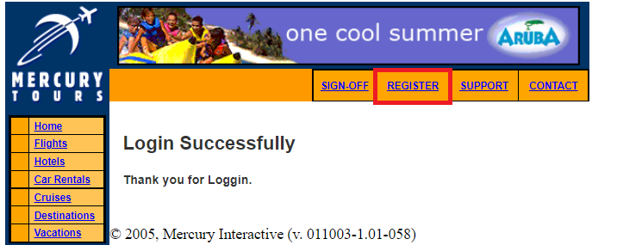
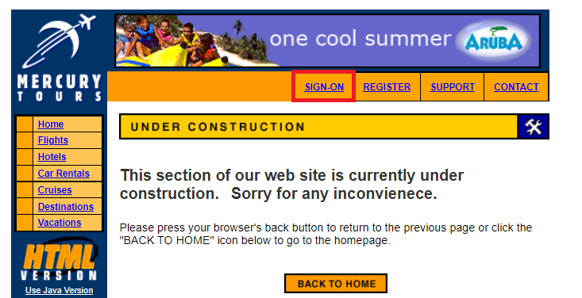

CP-05 | Negativo | Logueo Usando minúculas o Mayúscula en el campo contraseña | Verificar si se loguea al escribir la misma contraseña con mayúsculas y minúculas al completar la celda de "Password" | Se debe contar con Usuario y Contraseña para el logueo real y de prueba | Usuario real: superjai / Contraseña real: tango200 //// Usuario Prueba1: superjai / Contraseña Prueba1: Tango200 //// Usuario Prueba2: superjai / Contraseña Prueba2: TANGO200 | 1 | Ingresar a https://demo.guru99.com/test/newtours/index.php | El sistema debería reconocer diferencias toda diferencia existente a la contraseña real (Usuario real: superjai / Contraseña real: tango200) y rechazar el ingreso al logueo. | El sistema permite loguearse, usando la misma contraseña sin diferenciar si esta escrita la clave en mayúscula o minúscula. | Alta | Fallo | CP-05-A / CP-05-B / CP-05-C
 |  |  |  |  |  | 2 | Iniciar sesión ingresando los siguientes datos: Usuario real: superjai / Contraseña real: tango200
 |  |  |  |  |  | 3 | Visualizar que el logueo haya sido satisfactorio
 |  |  |  |  |  | 4 | Ingresar a https://demo.guru99.com/test/newtours/index.php
 |  |  |  |  |  | 5 | Iniciar sesión ingresando los siguientes datos: Usuario Prueba1: superjai / Contraseña Prueba1: Tango200
 |  |  |  |  |  | 6 | Visualizar que el logueo haya sido satisfactorio.
 |  |  |  |  |  | 7 | Ingresar a https://demo.guru99.com/test/newtours/index.php
 |  |  |  |  |  | 8 | Iniciar sesión ingresando los siguientes datos: Usuario Prueba2: superjai / Contraseña Prueba2: TANGO200
 |  |  |  |  |  | 9 | Visualizar que el logueo haya sido satisfactorio.
CP-06 | Positivo | Error en la Fecha completa al momento de cotizar (formato DD/MM) | Al cotizar un ticket debe figurar el formato de fecha completa. (DD/MM/AAAA) | N/A | N/A | 1 | Ingresar a https://demo.guru99.com/test/newtours/index.php | El formato de la fecha en las opciones de fecha de "On:" y de "Returning:" debe ser DD/MM/AAAA | Se visualiza que el formato de fecha es DD/MM y debería ser DD/MM/AAAA en las opciones "On:" y de "Returning:". | Alta | Bloqueado | CP-06
 |  |  |  |  |  | 2 | Ingresar en la opción "FLIGTHS" en el menú de la izquierda
 |  |  |  |  |  | 3 | Visualizar que el formato de la fecha en las opciones de fecha de "On:" y de "Returning:" es el DD/MM

CP-07 | Negativo | Error en la seleccción de días según el mes en el cotizador. | Se verifica si el cotizador permite seleccionar y cotizar más días de los que tiene realmente un mes. | N/A | N/A | 1 | Ingresar a https://demo.guru99.com/test/newtours/index.php | Al seleccionar un mes en el cotizar debería reconocer cuantos días tiene ese "mes", y es lo que solo lo que debería mostrar la opción de "día". | El cotizador permite elegir días que son inexistente en el calendario y permite avanzar con la cotización. | Alta | Bloqueado | CP-07-A / CP-07-B
 |  |  |  |  |  | 2 | Ingresar en la opción "FLIGTHS" en el menú de la izquierda
 |  |  |  |  |  | 3 | Visualizar que el formato de la fecha en las opciones de fecha de "On:" y de "Returning:" es el DD/MM |  |  |  |  |  | CP-05-A | CP-05-B |  | CP-05-C
 |  |  |  |  |  | 4 | Seleccionar algún mes de 29 o 30 días según el calendio (Ejemplo Febrero o Abril)
 |  |  |  |  |  | 5 | Seleccionar la opción día 30 o 31 del cotizador.
 |  |  |  |  |  | 6 | Visualizar que permite avanzar con la cotización a pesar de tomar una fecha inexitente.

 |  |  |  |  |  |  |  |  |  |  |  |  | CP-06

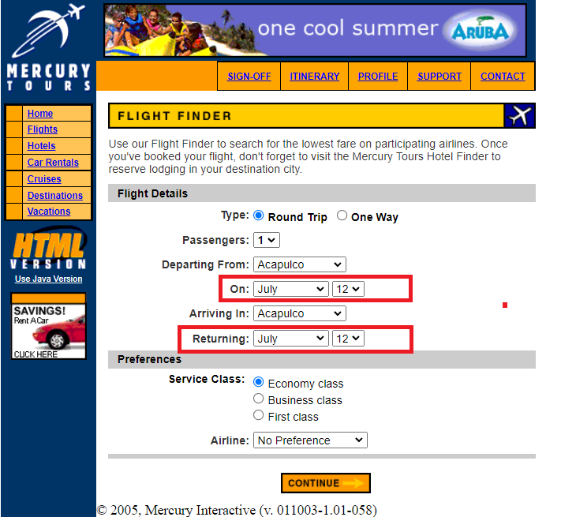

 |  |  |  |  |  |  |  |  |  |  |  |  | CP-07-A | CP-07-B

